สินเชื่อรถยนต์
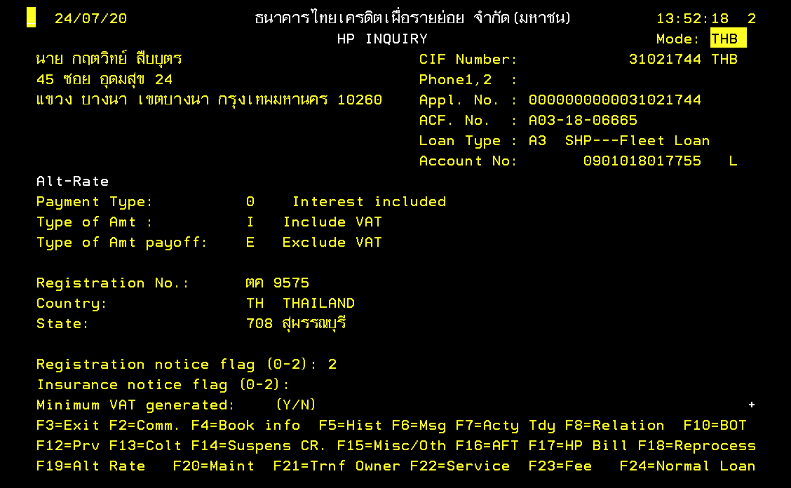
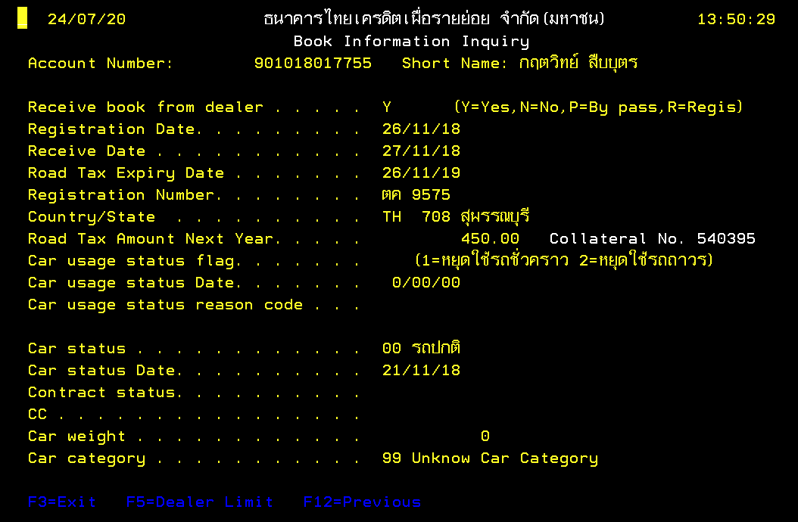

ทะเบียนรถ

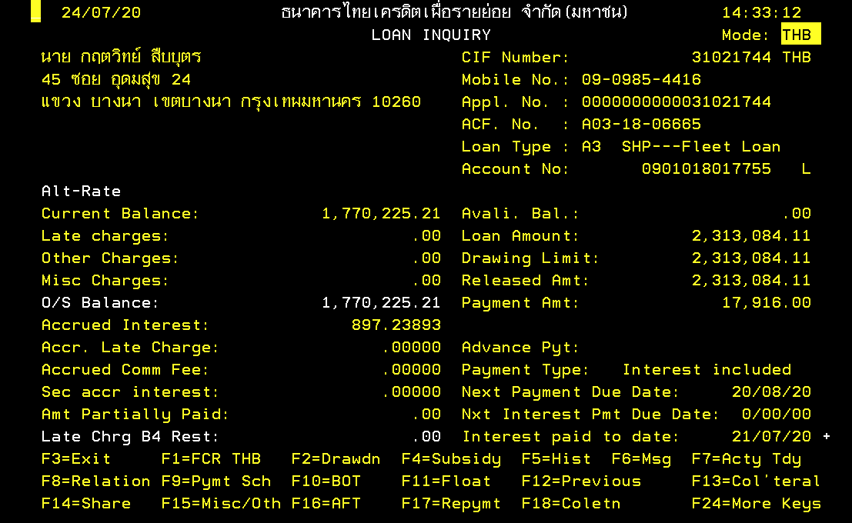
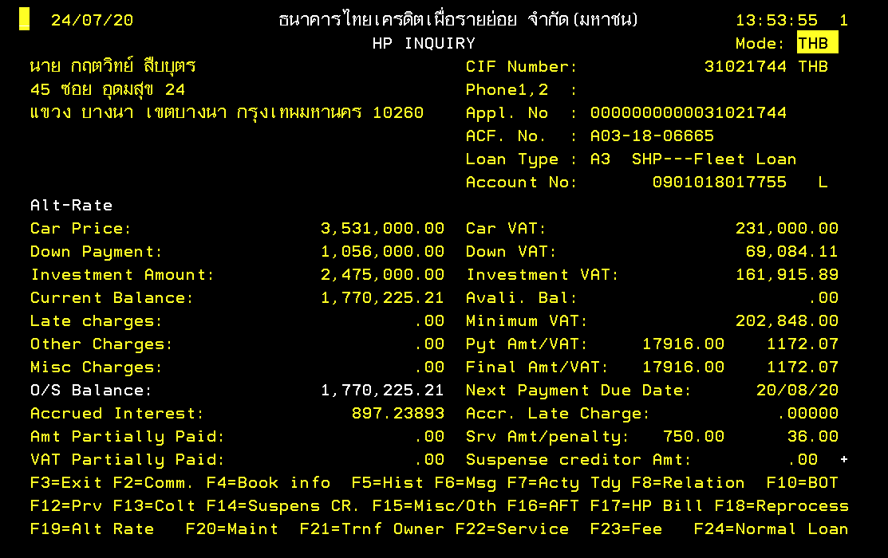

ยอดชำระต่างวดของสินเชื่อรถยนต์

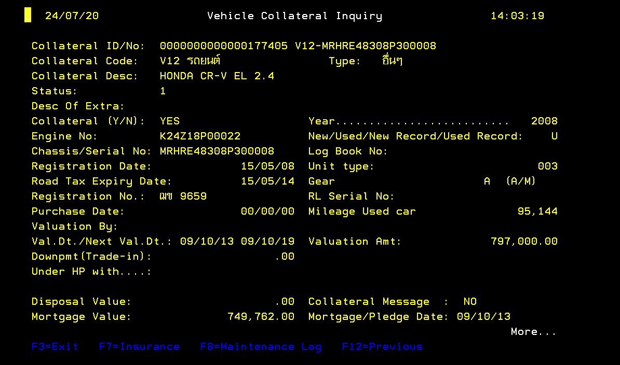
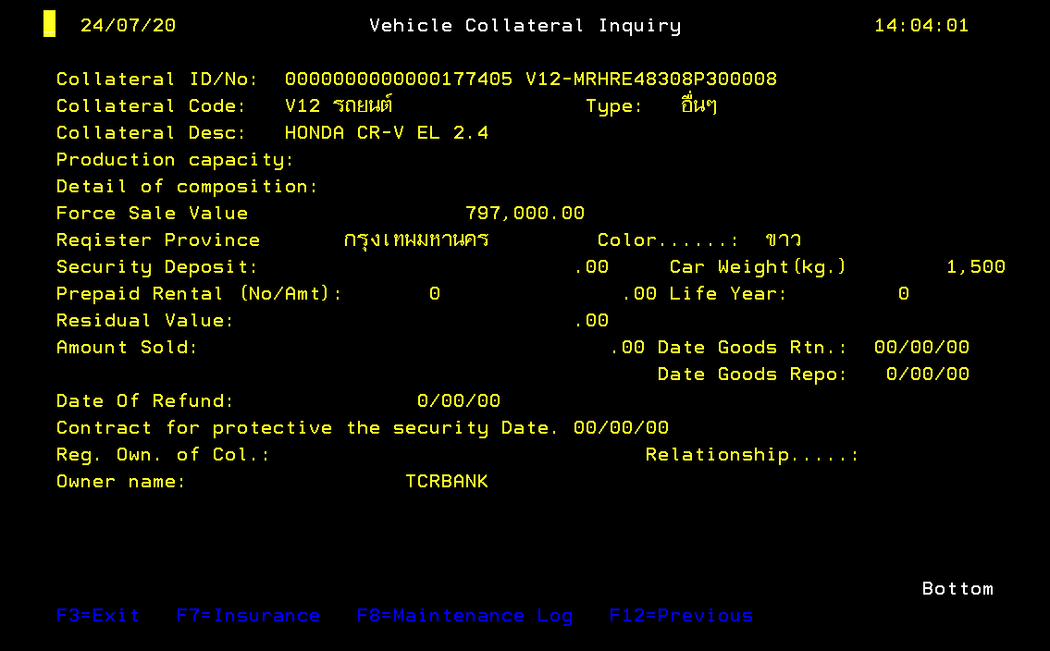

ยี่ห้อรถยนต์

สินเชื่อทอง
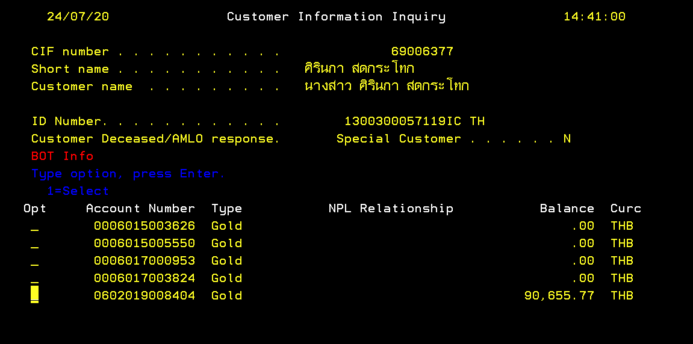

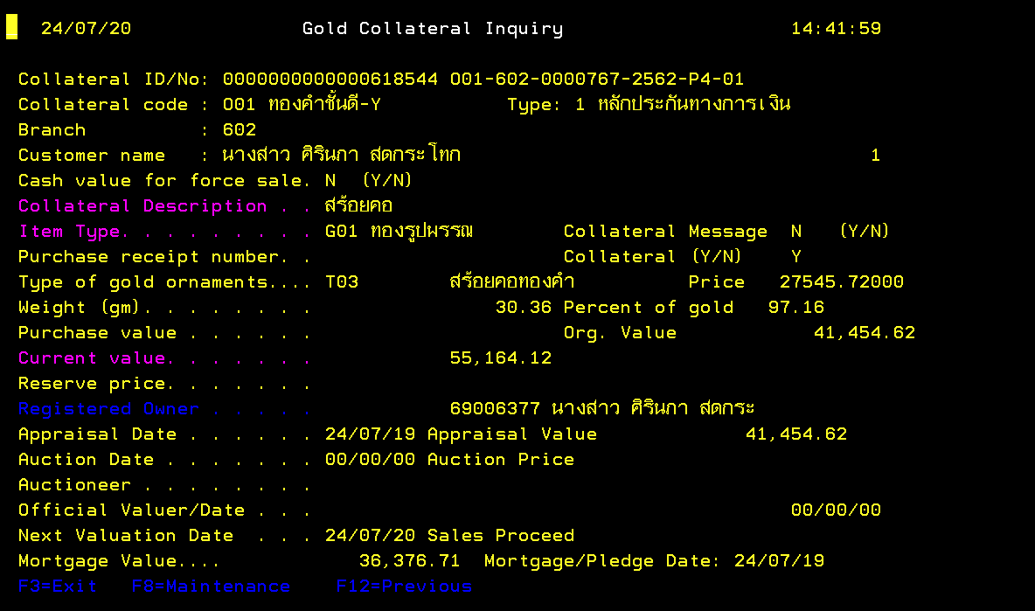

ประเภทสินเชื่อ
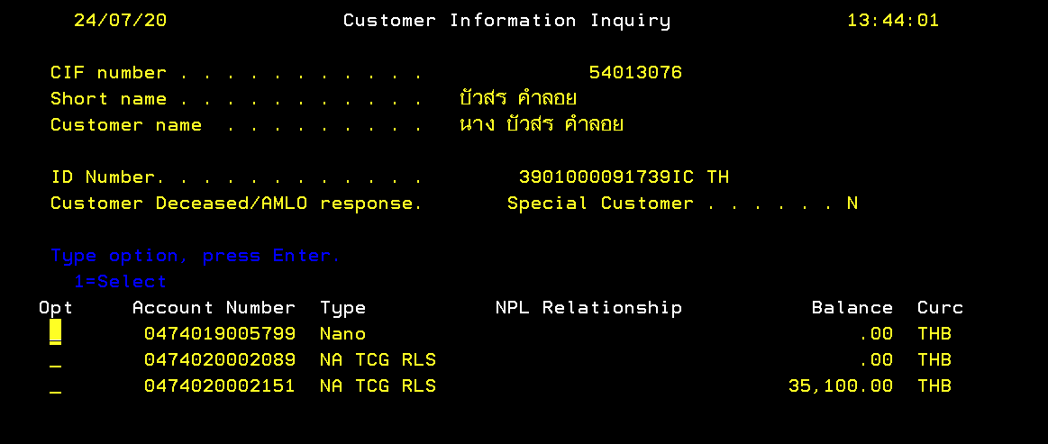

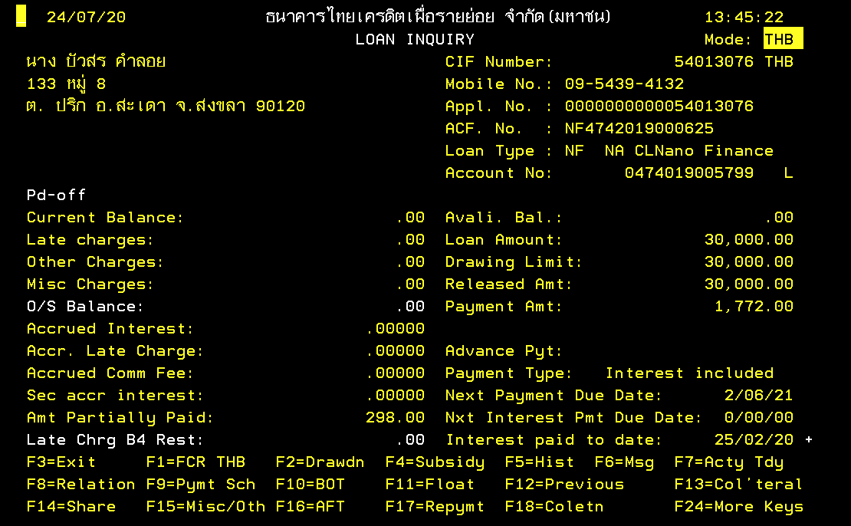

ประเภทสินเชื่อ

ที่อยู่หลักประกัน
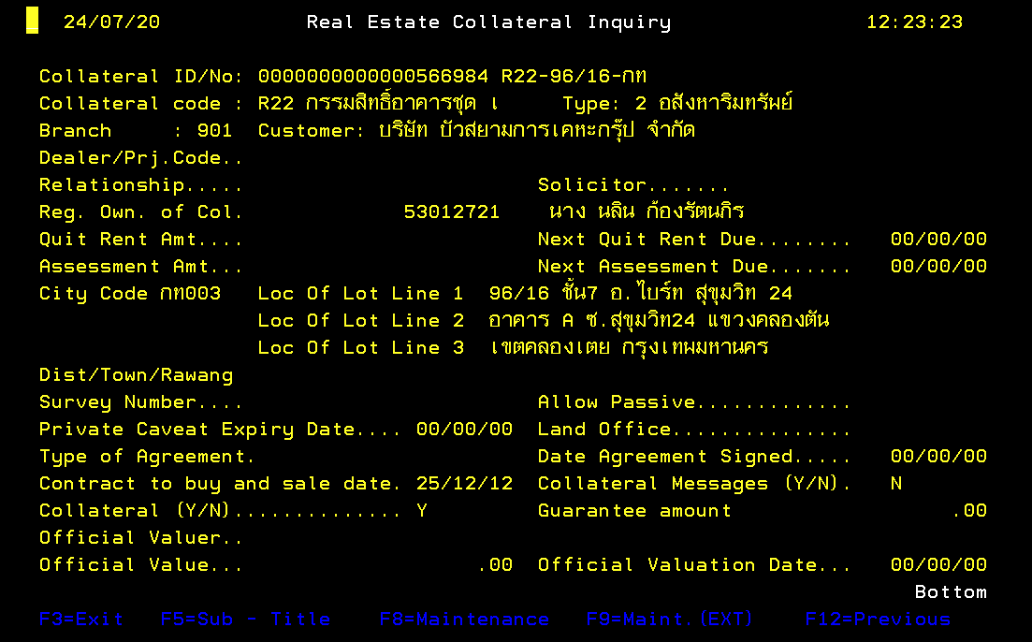

ที่อยู่หลักประกัน

ชำระเงินล่าสุด
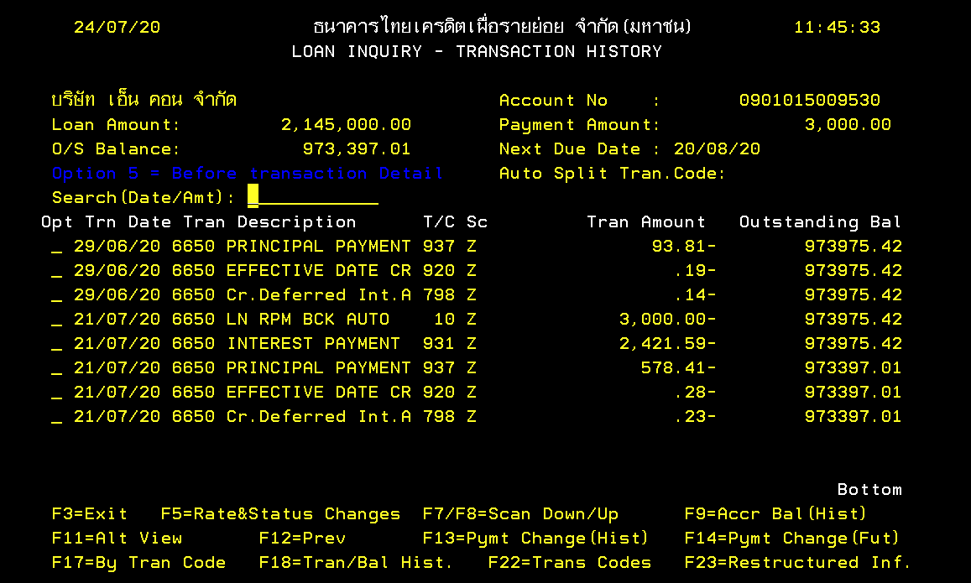

จำนวนเงินที่ชำระล่าสุด

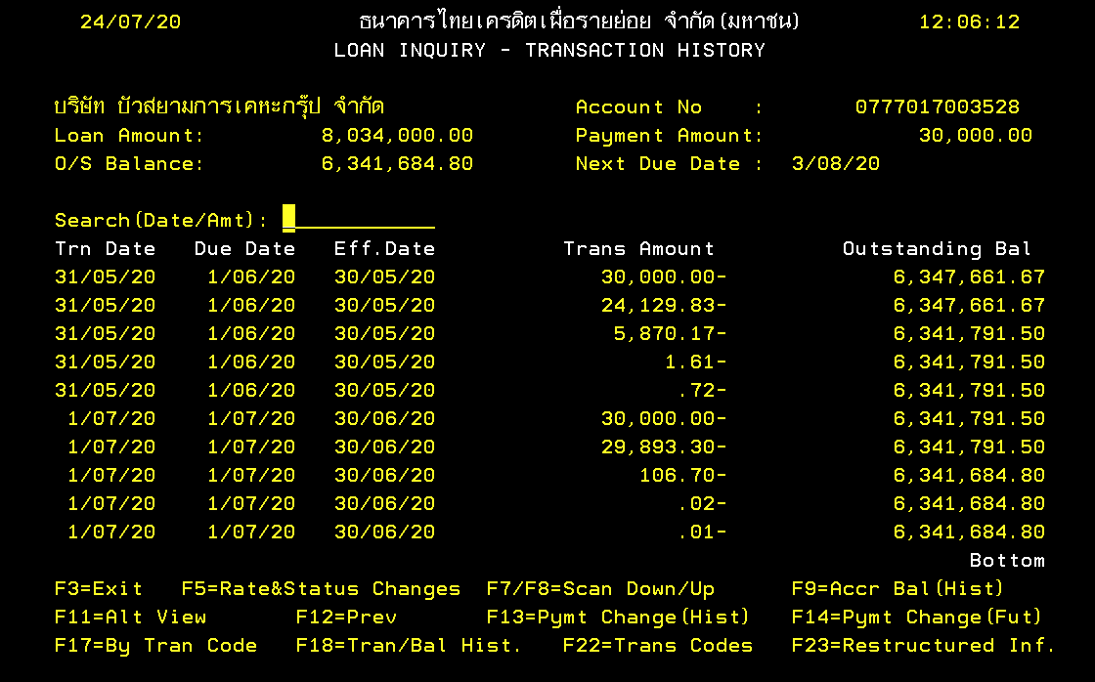

วันที่ชำระเงินล่าสุด

จำนวนเงินฝากรายเดือน
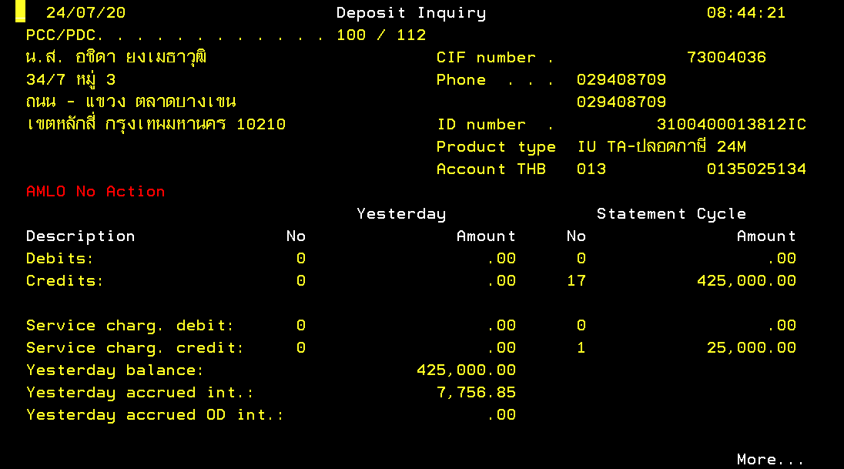

บัญชีที่มีกับธนาคาร
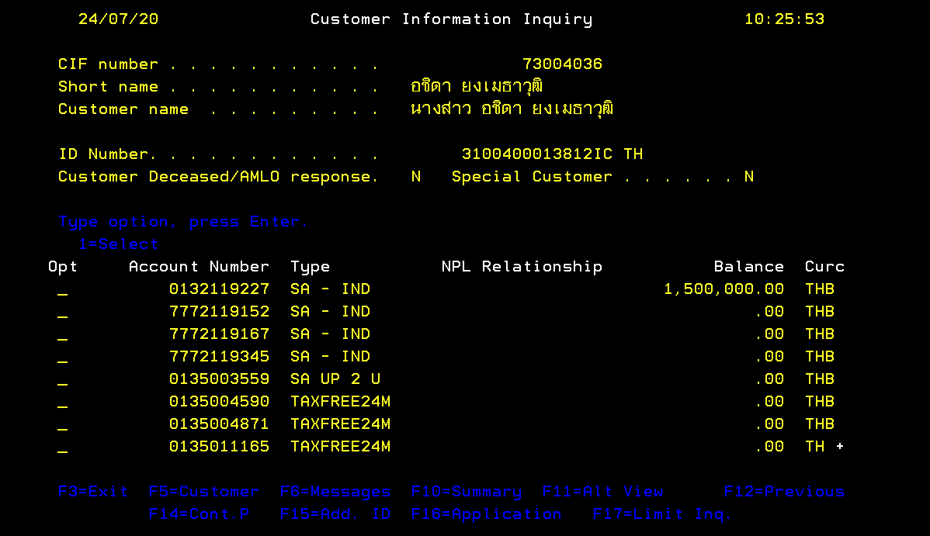

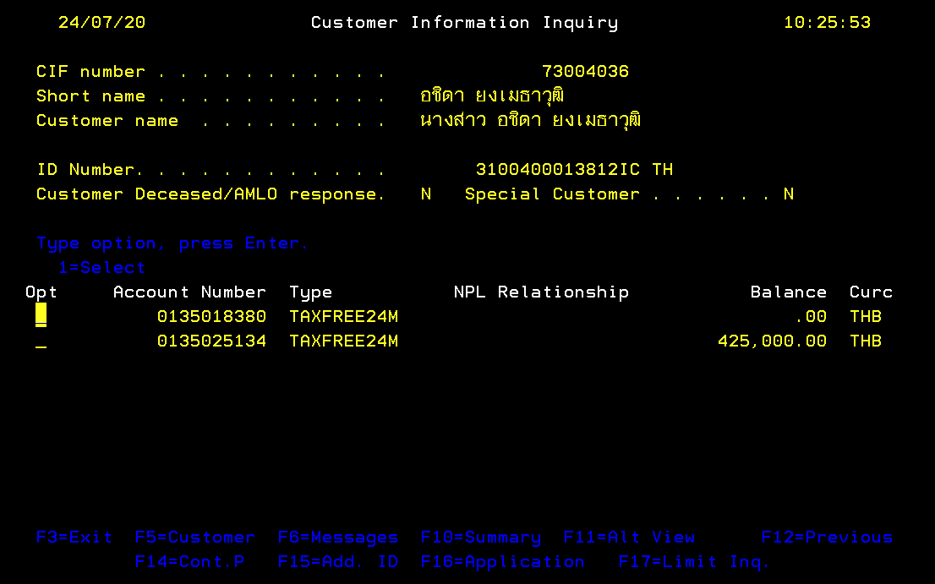

รายการล่าสุด
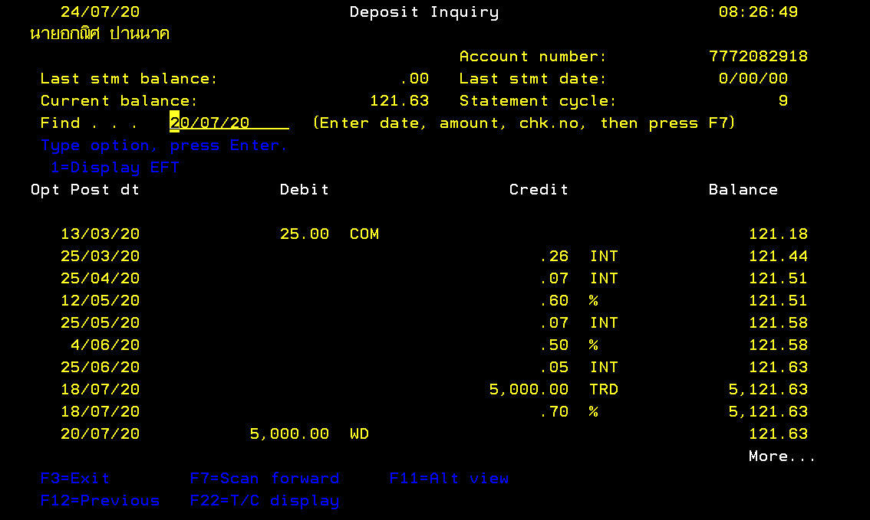

วันที่ทำรายการถอน / ฝากล่าสุด

จำนวนเงินที่ทำรายการถอน / ฝากล่าสุด

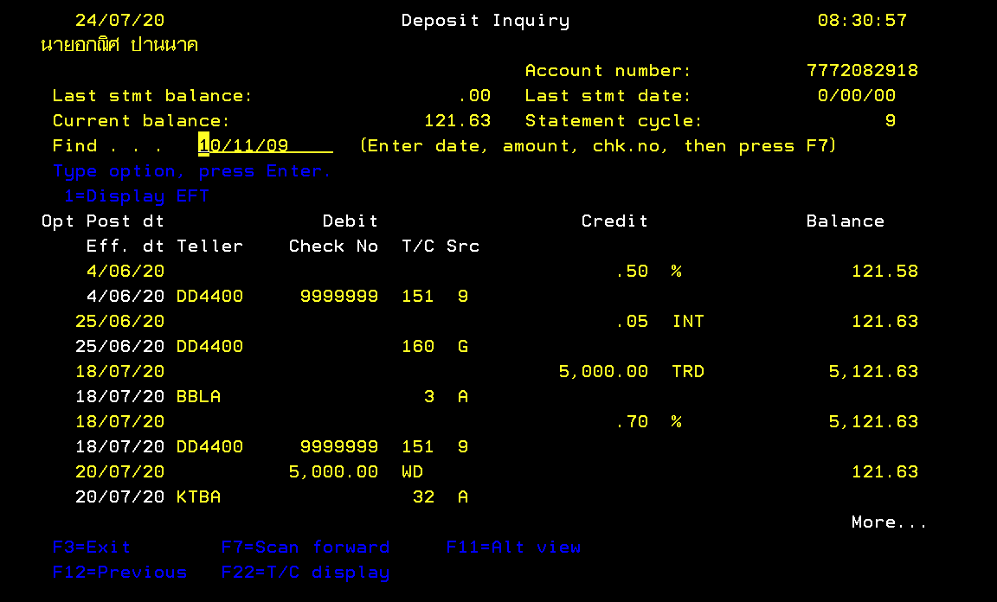

สถานที่ / ตู้ ATM ธนาคารที่ทำรายการล่าสุด

tenor
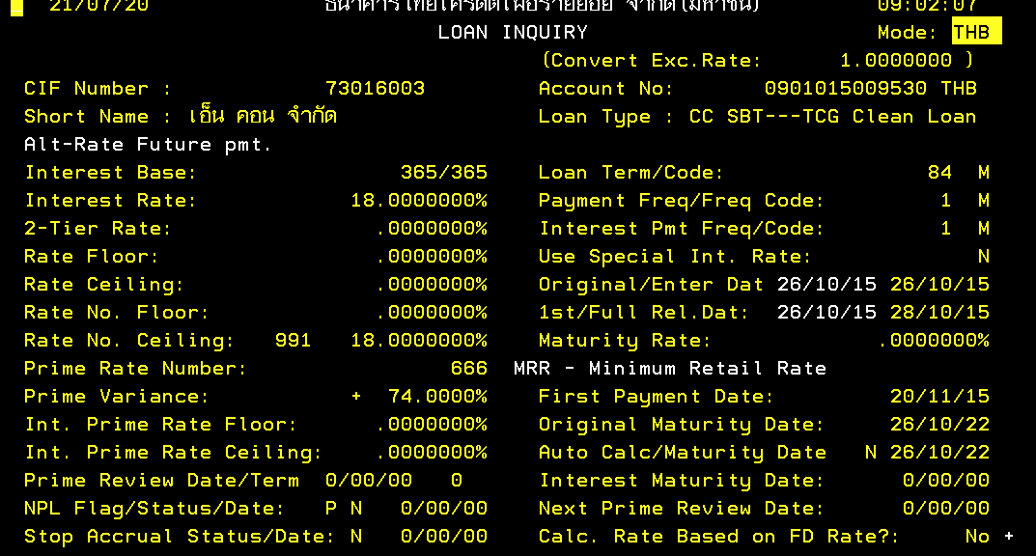

ระยะเวลาที่ทำสัญญา / จำนวนงวด

วันที่จดจำนอง / วันทำสัญญา

no.ติดต่อสะดวก_มือถือ
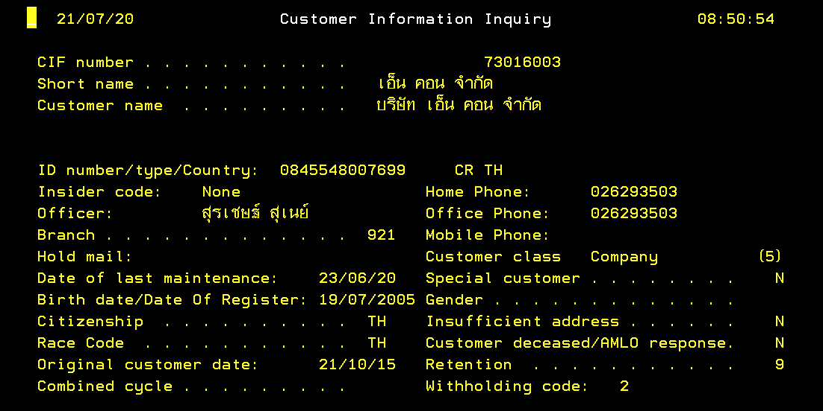
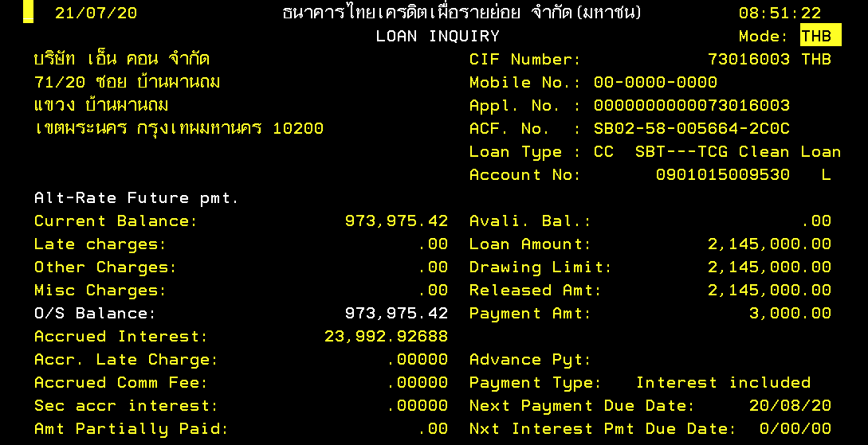

ผู้กู้ร่วม
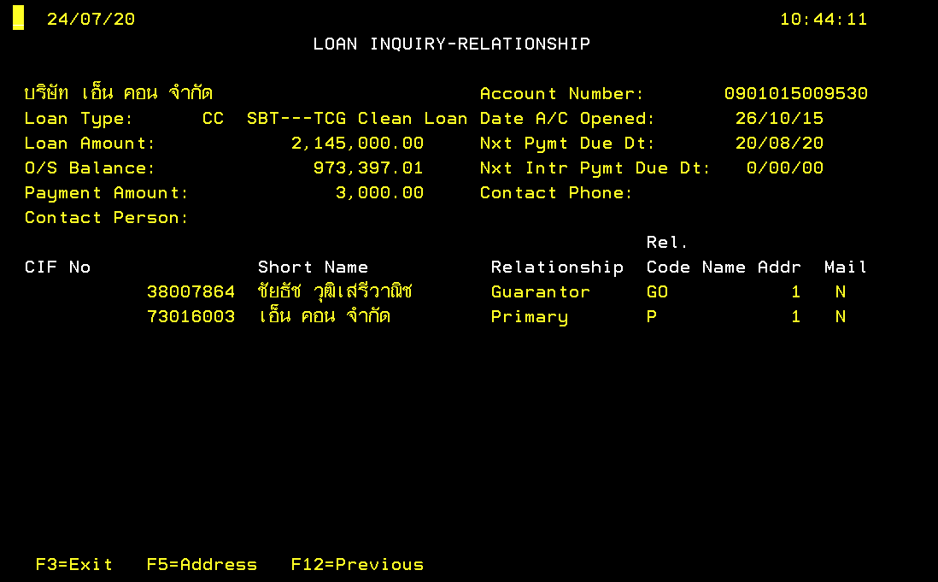

DOB
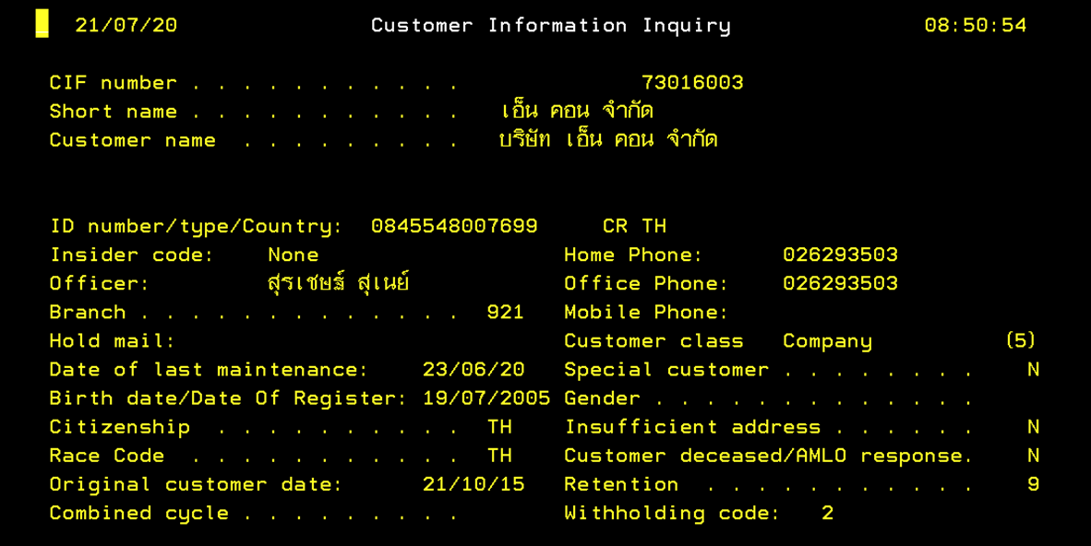

ที่อยู่ปัจจุบัน
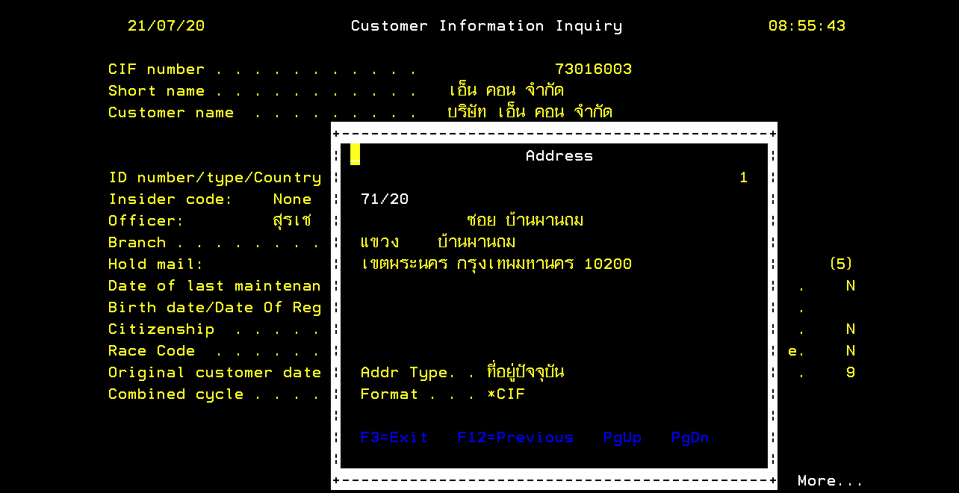
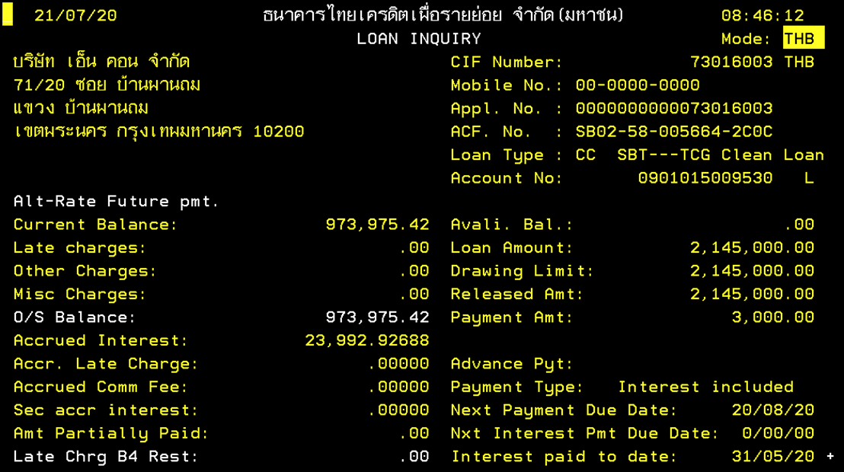
ชื่อบริษัทที่กู้สินเชื่อ

ค่างวดการผ่อนชำระ
